1. 데이터 조회 프로그램
데이터 조회 프로그램
SKN Family AI Camp 14기 : 최종 프로젝트 4조

프로젝트 주제 | 프로젝트명: LLM 활용 인공지능 인플루언서 만들기 세부주제: 가상 인플루언서 및 피드 생성
데이터 출처 | (기획 변경 전) 인스타그램 인플루언서들 계정 URL 각 인플루언서들의 Feed 이미지 URL 해시태그로 검색된 배경이미 URL -------------------------------------------------------- (기획 변경 후) 영상 플렛폼 친환경 브랜드 홈페이지
 |  | 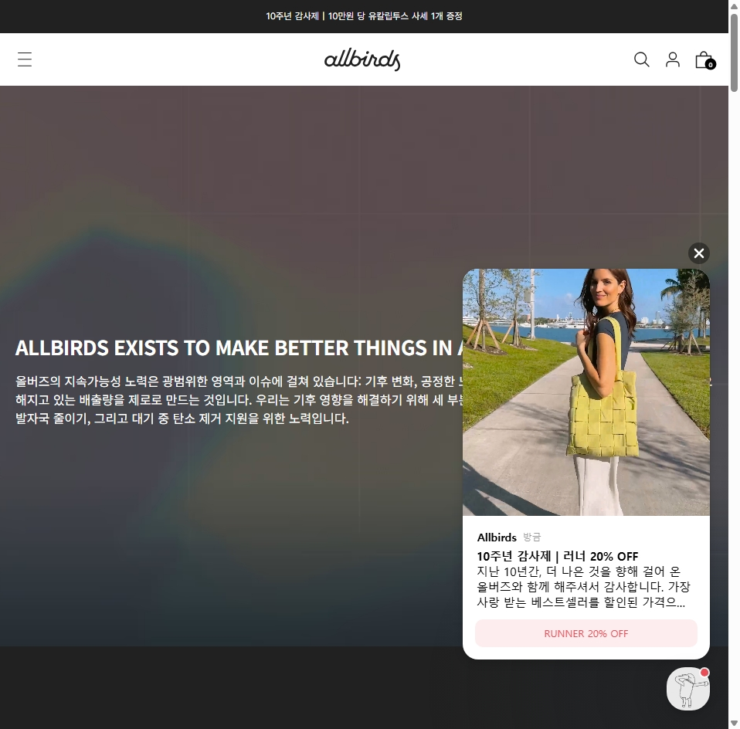
데이터 전처리 과정 | (기획 변경 전) 수집데이터 1. 아바타를 생성할 인플루언서들의 얼굴 이미지 2. 생성한 아바타와 합성할 배경 이미지 3. 친환경 페션제품들 이미지 전처리 1. 배경 이미지 : 배경이미지는 배경이 포커스된 이미지만 검색할 수 있도록 해시태그로 사전 필터링 후 스크래핑. 2. 얼굴 이미지 : 사람 얼굴과 상반신이 인식된 이미지와 아닌 이미지를 구분하도록 OpenCV 를 활용하여 스크래핑. ------------------------------------------------------------------------------------------------------------------------------------------------------------------------------------------ (기획 변경 후) 수집데이터 1. TTS 모델 Fine-Tuning 을 위한 특정 인플루언서의 음성파일 2. 특정 인플루언서의 어휘 톤앤매너 Fine-Tuning 을 위해 음성파일로부터 대사 텍스트 추출 3. 친환경 브랜드 및 제품정보 스크래핑 전처리 - Cleansing 1. 음성파일에서 추출한 텍스트에서 특정 인플루언서의 대사만 남도록 매뉴얼하게 수정 2. LLM 을 사용하여 친환경 브랜드의 제품정보들을 고정된 양식의 문장으로 변경 및 라벨링. - Chunking 1. 추출한 텍스트들을 2~10초 정도 길이의 한 문장 단위로 자르기.

DB 사용 용도 | 용도 사용자가 지정한 자신의 선호 톤/스타일/취향 등을 반영한 스타일 조합 및 추천 기능을 위해 VectorDB 로부터 유사도 높은 브랜드 또는 제품의 소개/소재/평가 등을 검색. 데이터 구성 사전에 논의된 브랜드/제품의 설명글 양식에 맞춰서 브랜드와 제품을 문장형식으로 라벨링하여 VectorDB 에 metadata 와 함께 저정하고, 유사도로 검색된 데이터를 RDB 에 저장된 브랜드/제품 이미지와 Join 하여 사용자에게 보여준다.

